상품제안서
내츄럴 끼움식 수첩 48절 | 상품코드: S37717

 |  |  |  |  |  |  | 02-713-8555 | www.synergygift.co.kr
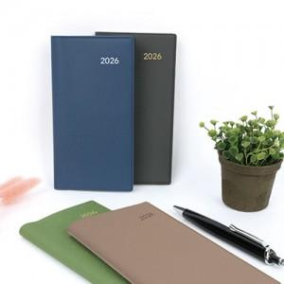

【상세/제작정보】

【인쇄/포장옵션】 | 불박 / OPP(비닐)

【공급단가】 | 수량 | 50~ | 100~ | 500~ | 1,000~ | 5,000~
*VAT별도 | 48절 노트식 | 4,250원 | 4,160원 | 3,900원 | 3,720원 | 3,590원
 | 48절 일주일A | 4,250원 | 4,160원 | 3,900원 | 3,720원 | 3,590원
 | 48절 일주일B | 4,250원 | 4,160원 | 3,900원 | 3,720원 | 3,590원

【상품 URL】 | https://www.synergygift.co.kr:443/src/goods_detail.php?gdno=37717

